113. 上水道料金（月額・20㎥当たり）
113. 上水道料金（月額・20㎥当たり）

 | 時点 2025(R7)年4月1日（毎年）
 | 単位 円（20㎥当たり月額） |  |  |  |  |  |  |  | 偏差値 |  | 57.1
順位 |  | 都道府県名 |  | 数 値 |  |  | 順位 | 都道府県名 |  | 数 値

 |  | 0 | 全 国 |  | 3,401.8 | 0.0 | 24 | 0 | 栃 木 |  | 3,226.4
1 |  | 0 | 青 森 |  | 4,548.6 | 0.0 | 25 | 0 | 広 島 |  | 3,181.6
2 |  | 0 | 北海道 |  | 4,495.3 | 0.0 | 26 | 0 | 宮 崎 |  | 3,180.5
3 |  | 0 | 宮 城 |  | 4,363.3 | 0.0 | 27 | 0 | 大 分 |  | 3,145.3
4 |  | 0 | 山 形 |  | 4,296.4 | 0.0 | 28 | 0 | 富 山 |  | 3,084.2
5 |  | 0 | 茨 城 |  | 4,091.9 | 0.0 | 29 | 0 | 兵 庫 |  | 3,065.3
6 |  | 0 | 佐 賀 |  | 4,040.7 | 0.0 | 30 | 0 | 滋 賀 |  | 2,999.3
7 |  | 0 | 岩 手 |  | 3,982.5 | 0.0 | 31 | 0 | 三 重 |  | 2,971.0
8 |  | 0 | 長 崎 |  | 3,916.0 | 0.0 | 32 | 0 | 岐 阜 |  | 2,910.4
9 |  | 0 | 秋 田 |  | 3,884.1 | 0.0 | 33 | 0 | 和歌山 |  | 2,886.3
10 |  | 0 | 福 島 |  | 3,821.1 | 0.0 | 34 | 0 | 徳 島 |  | 2,882.6
11 |  | 0 | 福 岡 |  | 3,813.5 | 0.0 | 35 | 0 | 東 京 |  | 2,852.0
12 |  | 0 | 香 川 |  | 3,811.5 | 0.0 | 36 | 0 | 山 口 |  | 2,848.2
13 |  | 0 | 島 根 |  | 3,775.5 | 0.0 | 37 | 0 | 鳥 取 |  | 2,820.6
14 |  | ◎ | 千 葉 |  | 3,706.5 | 0.0 | 38 | 0 | 福 井 |  | 2,757.6
15 |  | 0 | 愛 媛 |  | 3,582.6 | 0.0 | 39 | 0 | 大 阪 |  | 2,712.8
16 |  | 0 | 岡 山 |  | 3,529.2 | 0.0 | 40 | 0 | 埼 玉 |  | 2,682.8
17 |  | 0 | 石 川 |  | 3,499.2 | 0.0 | 41 | 0 | 奈 良 |  | 2,669.7
18 |  | 0 | 新 潟 |  | 3,432.9 | 0.0 | 42 | 0 | 高 知 |  | 2,658.1
19 |  | 0 | 沖 縄 |  | 3,393.3 | 0.0 | 43 | 0 | 群 馬 |  | 2,647.5
20 |  | 0 | 長 野 |  | 3,319.2 | 0.0 | 44 | 0 | 静 岡 |  | 2,587.7
21 |  | 0 | 京 都 |  | 3,275.2 | 0.0 | 45 | 0 | 愛 知 |  | 2,539.8
22 |  | 0 | 熊 本 |  | 3,261.6 | 0.0 | 46 | 0 | 山 梨 |  | 2,490.2
23 |  | 0 | 鹿児島 |  | 3,245.6 | 0.0 | 47 | 0 | 神奈川 |  | 2,311.8
上水道料金 （月額・２０㎥当たり）
北海道 | 4,495
青 森 | 4,549
岩 手 | 3,983
宮 城 | 4,363
秋 田 | 3,884
山 形 | 4,296
福 島 | 3,821
茨 城 | 4,092
栃 木 | 3,226
群 馬 | 2,648
埼 玉 | 2,683
千 葉 | 3,707
東 京 | 2,852
神奈川 | 2,312
新 潟 | 3,433
富 山 | 3,084
石 川 | 3,499
福 井 | 2,758
山 梨 | 2,490
長 野 | 3,319
岐 阜 | 2,910
静 岡 | 2,588
愛 知 | 2,540
三 重 | 2,971
滋 賀 | 2,999
京 都 | 3,275
大 阪 | 2,713
兵 庫 | 3,065
奈 良 | 2,670
和歌山 | 2,886
鳥 取 | 2,821
島 根 | 3,776
岡 山 | 3,529
広 島 | 3,182
山 口 | 2,848
徳 島 | 2,883
香 川 | 3,812
愛 媛 | 3,583
高 知 | 2,658
福 岡 | 3,814
佐 賀 | 4,041
長 崎 | 3,916
熊 本 | 3,262
大 分 | 3,145
宮 崎 | 3,181
鹿児島 | 3,246
沖 縄 | 3,393

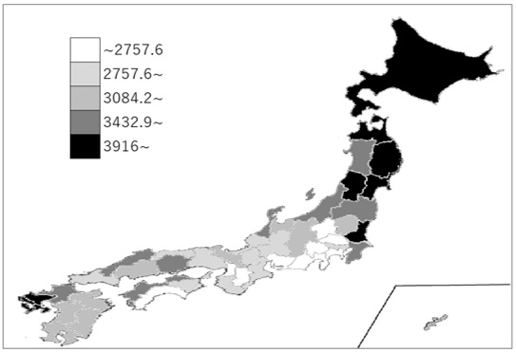
千葉県の推移
令和3年 | 3714.7 | 令和2年 | 14
令和4年 | 3694.9 | 令和3年 | 14
令和5年 | 3694.9 | 令和4年 | 14
令和6年 | 3694.9 | 令和5年 | 14
令和7年 | 3706.5 | 令和6年 | 14

《備 考》 ・資料出所 公益社団法人日本水道協会「水道料金表」 ・算出方法 各事業体の１ヵ月に換算した各㎥数別の料金合計÷事業体数 注）1.消費税及びメータ使用料を含みます。 2.口径別の場合は13㎜によります。

